Sheet1
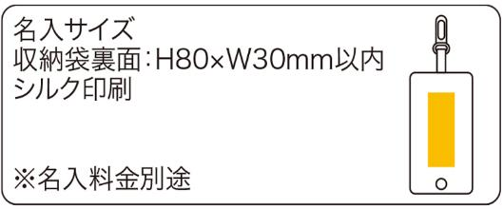
提 案 書

世界の「ありがとう」エコバッグ |  | 参考上代 | ¥450 | 販売価格
 |  | （税別） |  | （税別）
【JAN】 | 4562121887268
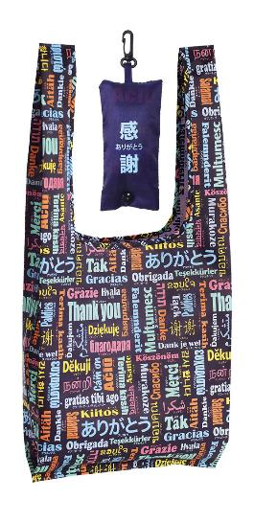 |  |  | 【商品番号】 7339 【本体サイズ】 使用時：330*100*380㎜・収納時：60*130*25㎜・38ｇ 【パッケージサイズ】 75*140*32㎜・39ｇ 【個装形態】 ポリ袋入 【材質】 ポリエステル 【入数】 300 【商品説明】 訪日外国人向けアイテム！色鮮やかな言語のデザインで人々の目を引くバッグ 【備考】 43言語の「ありがとう」が印刷されています SDGsNO.12.14 【生産国】 中国

